Hoja1
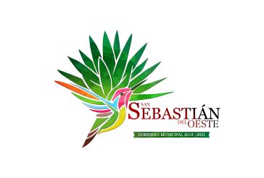
Municipio de San Sebastian del Oeste, Jalisco
Formato del ejercicio y destino de gasto federalizado y reintegros
Al Ejercicio 2019 Trimestre 4 DE 2019
Programa o Fondo | Destino de los Recursos | Ejercicio |  | Reintegro
 |  | DEVENGADO | PAGADO
FONDO DE INFRAESTRUCTURA SOCIAL MUNICIPAL | VARIAS OBRAS DE INFRAESTRUCTURA | $8,302,859.90 | $8,302,859.90 | $-
FONDO DE FORTALECIMIENTO | SEGURIDAD PUBLICA Y ALUMBRADO PUBLICO | $3,926,576.54 | $3,926,576.54 | $-
PROMOCION TURISTICA | REHABILITACION DE FACHADAS EN PUEBLOS MAGICOS, EN EL MUNICIPIO DE SAN SEBASTIAN DEL OESTE, JALISCO | $1,494,937.80 | $1,494,937.80 | 5062.2
PROMOCION TURISTICA | SEGUNDA ETAPA DE REHABILITACION DE FACHADAS EN PUEBLOS MAGICOS, EN EL MUNICIPIO DE SAN SEBASTIAN DEL OESTE JALISCO | 2,498,346.52 | 2,498,346.52 | 1653.48

